Worksheet
 |  |  |  |  | 8 (812) 565 05 34 |  |  | sales@miniworks.ru
 |  |  |  |  | Зеленоград |  |  | отдел продаж
 |  |  | Адрес |  |  |  |  | Режим работы
 |  |  | Зеленоград |  |  |  |  | Пн – Пт: с 8:00 до 18:00
U34-34M8.D40x80
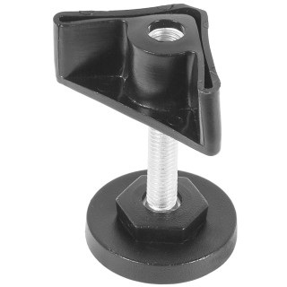 |  | 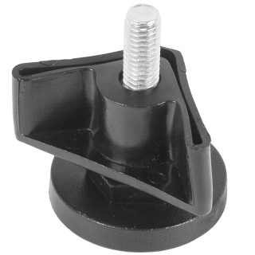 |  | 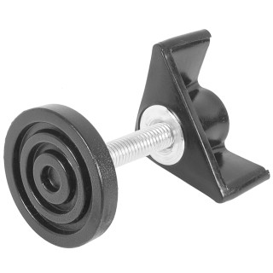 |  | 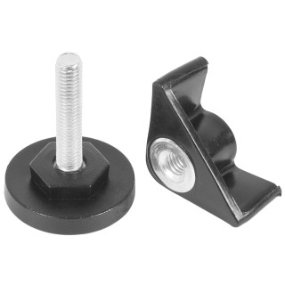 |  | 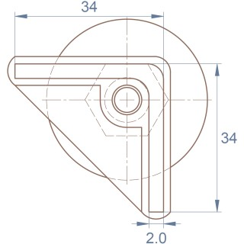 |  | 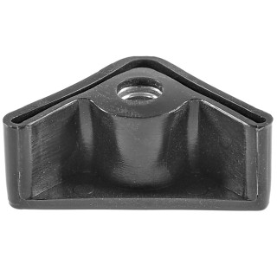
Артикул |  | Цвет |  | от 10000 | от 5000 | от 1000 | от 500 | от 100 | розница | Наличие на 15.09.2026
U34-34M8.D40x80 |  | черный |  | 52.35р. | 55.67р. | 60.61р. | 72.49р. | 82.18р. | 109.25р. | 3126
U34-34M8.D40x80B |  | белый |  | 52.35р. | 55.67р. | 60.61р. | 72.49р. | 82.18р. | 109.25р. | —
U34-34M8.D40x80G |  | серый |  | 52.35р. | 55.67р. | 60.61р. | 72.49р. | 82.18р. | 109.25р. | —
 | Все цены указаны в рублях и включают в себя НДС. Все цены указаны при условии 100% предоплаты и действительны в течение 5 дней. Все цены указаны при условии самовывоза продукции со склада в г. Зеленоград (для иногородних клиентов доставка до склада ТК в г. Зеленоград бесплатна). Все цены указаны за стандартный цвет для каждого вида изделия (изменение цвета на любой из предлагаемой палитры +20% к стоимости, изменение цвета на любой по системе RAL +50% к стоимости). О возможных сроках поставки заказного товара, необходимо уточнять заранее

